Estadísticas
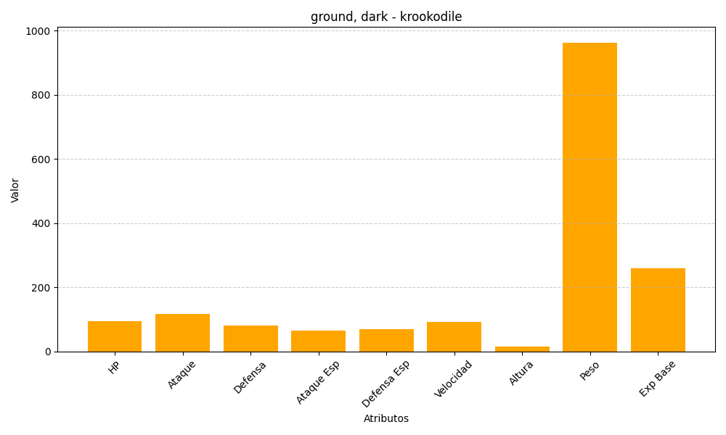
ID | Nombre | Tipo | HP | Ataque | Defensa | Ataque Especial | Defensa Especial | Velocidad | Altura | Peso | Experiencia Base
553 | krookodile | ground, dark | 95 | 117 | 80 | 65 | 70 | 92 | 15 | 963 | 260

